請求書A
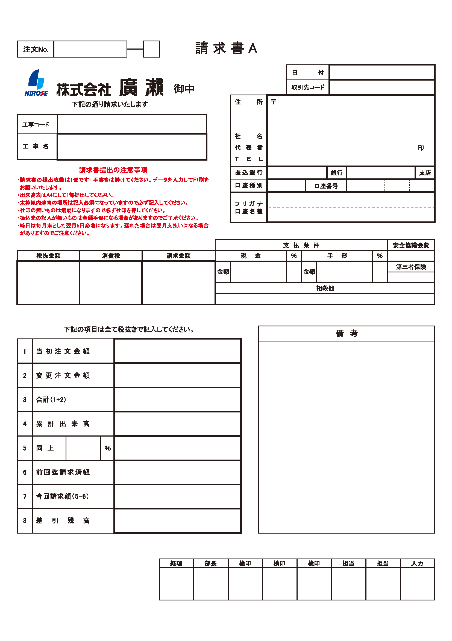

0 | 0

0

0
0
0

0

0

0

請求書A記入例
新潟市西区善久823番地 ヒロセビル
1234567 | 1 | 2 | 3 | 4 | 5 | 6 | 7

1234567890
1

2017/10/31

100001

950-1102
新潟市西区善久823番地 ヒロセビル
170001

廣瀬本社新築工事
株式会社廣瀬
代表取締役 廣瀬 徳男

025-377-1500

第四
本店
普通
1
2
3
4
5
6
7

ｶ.ﾋﾛｾ

㈱廣瀬

250,000
25,000
275,000

1,500,000

500,000

2,000,000

500,000

90
450,000

200,000

250,000

1,550,000

